상품제안서
라포레 8K 버클형 거꾸로 자동 장우산 | 상품코드: F30795

 |  |  |  |  |  |  | 02-412-0044 | www.easy1.co.kr
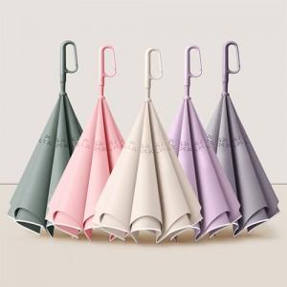

【상세/제작정보】 | 택배비: 5,000원 별도 (OPP 30개입 / 종이케이스15개입)

【인쇄/포장옵션】 | 실크, 원단인쇄 / 포장불가능

【공급단가】 | 수량 | 100~ | 300~ | 500~ | 1,000~ | 3,000~
*VAT별도 | 단가 | 12,000원 | 11,800원 | 11,500원 | 11,290원 | 11,000원

【상품 URL】 | https://dev.easy1.co.kr:443/src/goods_detail.php?gdno=30795

